Abb. G1-5web
Zurück zum Inhalt
Abb. G1-5web: Reproduktionskontexte der Weiterbildung mit Verortung beispielhafter Organisationen
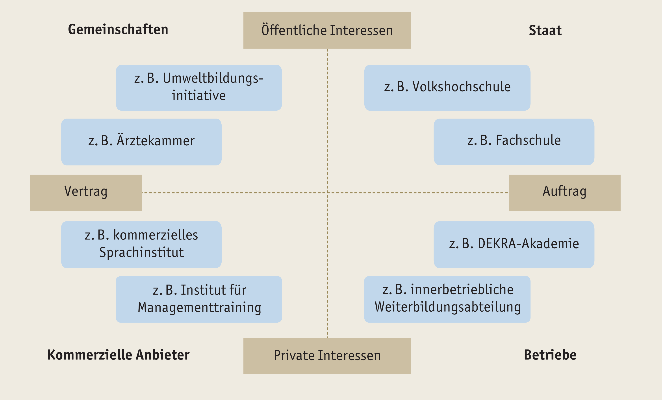

Quelle: Eigene Darstellung in Anlehnung an Schrader, 2010, 2019

